Redemption Note
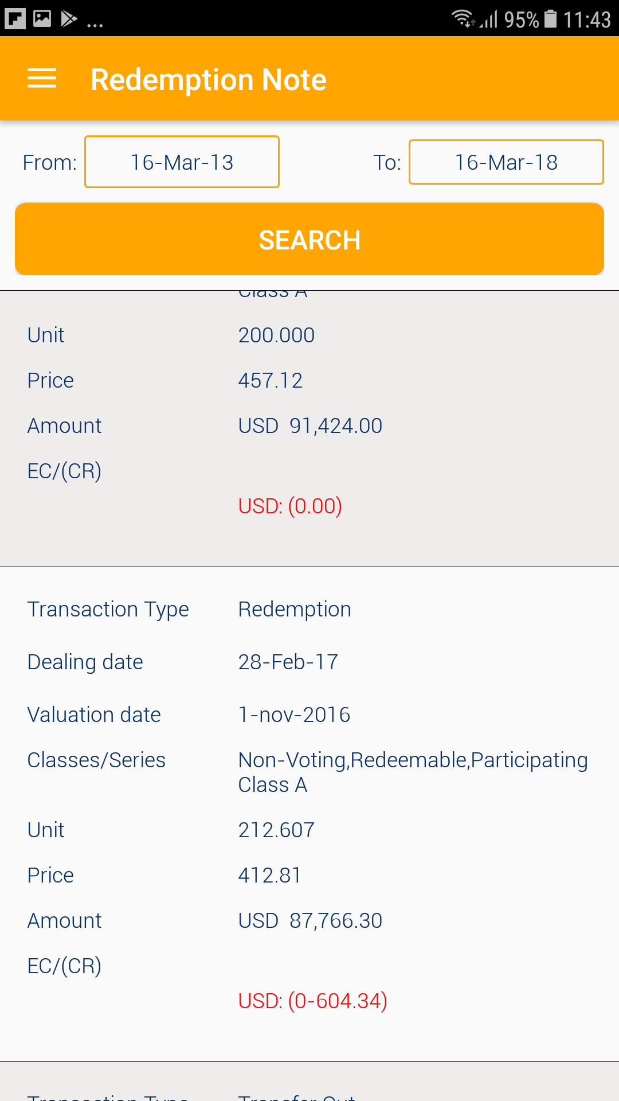
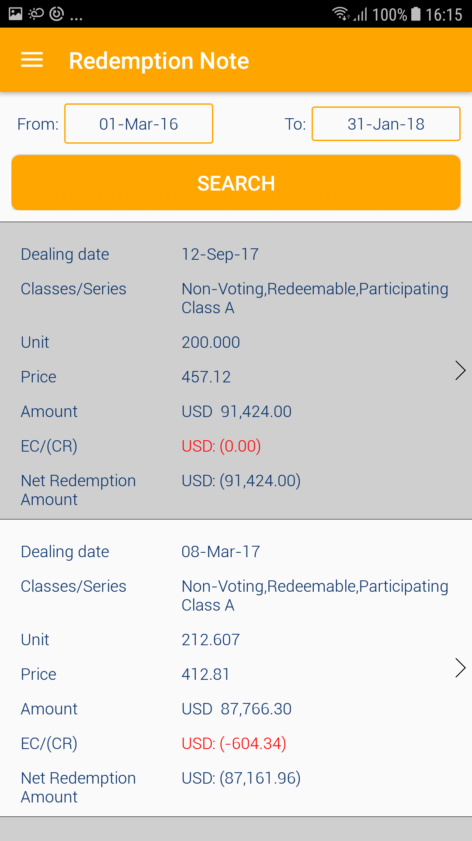

Transaction Type | Redemption
Dealing Date | 12-Sep-17
Classes/Series | Non-Voting, Redeemable, Participating Class A

Unit | 200.000
Valuation Date | 31-Aug-17 | Thêm phần Valuation Date
Price | 457.12
Amount | USD 91,424.00
Equalisation Credit/ (Contingent Redemption) | USD 0.00
Net Redemption Amount | USD 91,424.00

 |  | Nếu phần Equalisation Credit/(Contingent Redemption) bằng 0 thì ẩn 2 dòng này

Portfolio
Print screen A
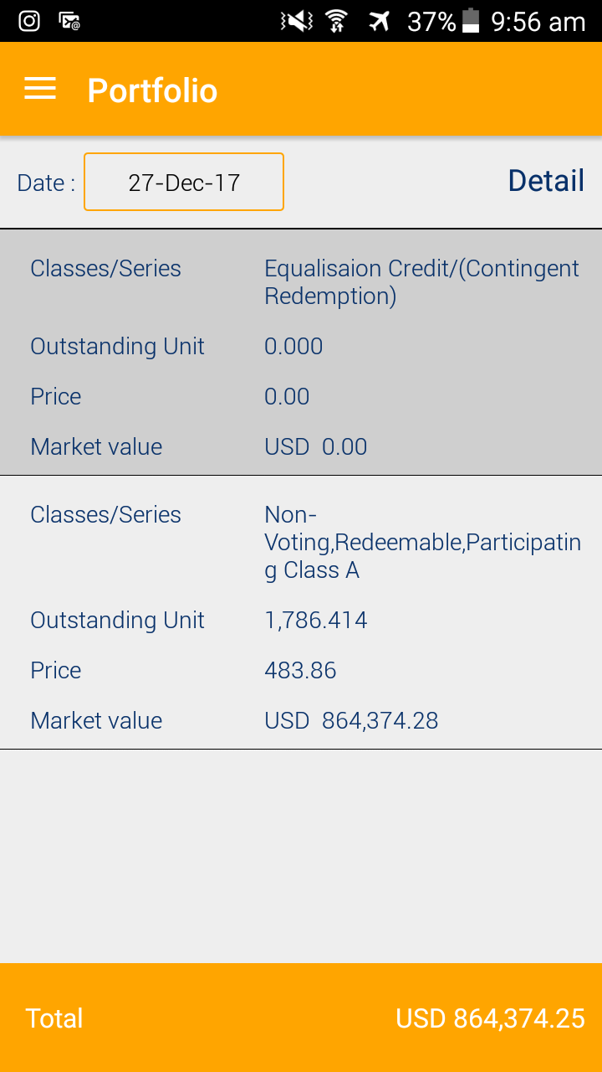

 | 1. Phần Equalisation Credit/(Contingent Redemption) chuyển xuống dưới
 | 2. Ẩn đi dòng Outstanding Unit, Price của phần Equalisation Credit/(Contingent Redemption). Nếu không ẩn được thì thay số 0.00 bằng dấu -

 | Classes/Series | Non-Voting, Redeemable, Participating Class A
 | Outstanding Unit | 1786.414
 | Latest Valuation Date | 30-Nov-17
 | Price | 483.86
 | Market value | USD 864,374.28

 | not matched with market value above

Change Password
8. Change Password screen
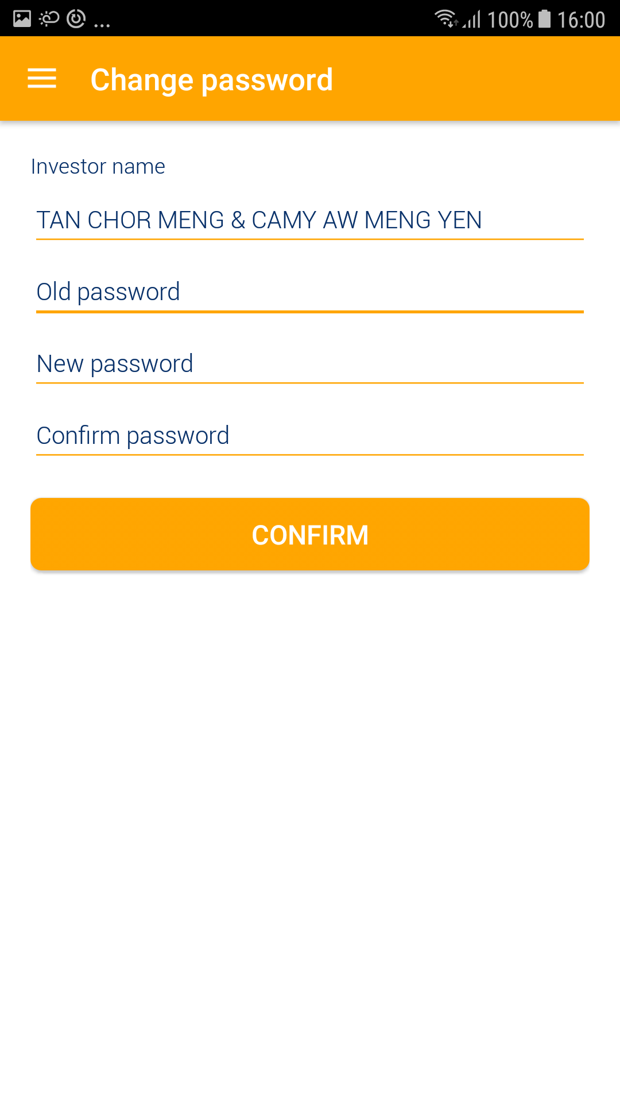

Change Password

Investor Name

Old Password

Your password must be at least 8 characters.

New password

Confirm password

 | Confirm

Pop up message: |  | Nếu investor điền sai mật khẩu cũ hoặc nhập mật khẩu mới không khớp thì hiện ra thông báo

Old password is incorrect
or
New password does not match

